Tabelle1
 | Score | alpha
length
3 | 76.030 | 0.9 | 76.030 | 6.147 | Soll (Y Achse vertauscht)
4 | 80.360 |  | 72.757 | 2.874
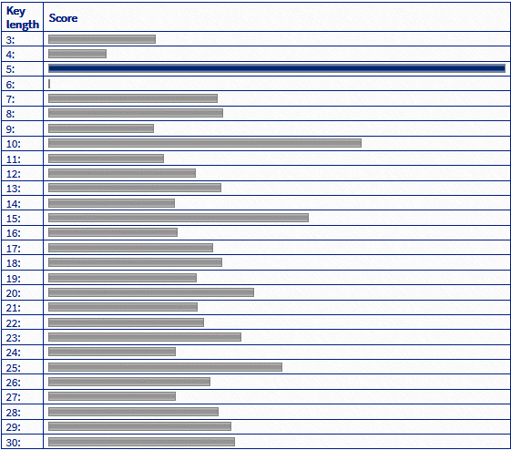
5 | 100.170 |  | 92.134 | 22.251
6 | 79.900 |  | 69.883 | 0.000
7 | 83.090 |  | 75.1 | 5.217
8 | 86.320 |  | 78.011 | 8.128
9 | 88.780 |  | 80.148 | 10.265
10 | 100.170 |  | 91.292 | 21.409
11 | 91.500 |  | 81.483 | 11.600
12 | 90.290 |  | 81.14 | 11.257
13 | 92.170 |  | 83.141 | 13.258
14 | 93.510 |  | 84.293 | 14.410
15 | 100.780 |  | 91.429 | 21.546
16 | 95.390 |  | 85.312 | 15.429
17 | 95.640 |  | 86.101 | 16.218
18 | 96.490 |  | 86.926 | 17.043
19 | 96.690 |  | 87.041 | 17.158
20 | 99.780 |  | 90.111 | 20.228
21 | 97.780 |  | 87.802 | 17.919
22 | 98.600 |  | 88.822 | 18.939
23 | 101.340 |  | 91.48 | 21.597
24 | 100.730 |  | 90.596 | 20.713
25 | 106.030 |  | 95.957 | 26.074
26 | 102.340 |  | 91.737 | 21.854
27 | 99.640 |  | 89.406 | 19.523
28 | 102.780 |  | 92.816 | 22.933
29 | 105.870 |  | 95.592 | 25.709
30 | 107.040 |  | 96.453 | 26.570

 |  |  | Min | 96.453
 |  |  | 69.883

